상품제안서
카카오스텐매트텀블러+카카오무릎담요 | 상품코드: F24061

 |  |  |  |  |  |  | 02-412-0044 | www.easy1.co.kr
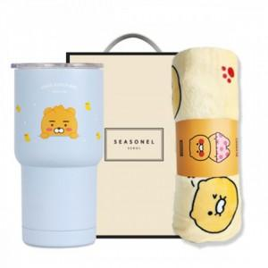

【상세/제작정보】 | 카카오케릭터의 실속있는 선물세트

【인쇄/포장옵션】 | 스티커 / 포장불가능

【공급단가】 | 수량 | 100~ | 300~ | 500~ | 1,000~ | 3,000~
*VAT별도 | 단가 | 32,620원 | 32,100원 | 31,320원 | 30,530원 | 30,010원

【상품 URL】 | http://www.easy1.co.kr/src/goods_detail.php?gdno=24061

